Υπόδειγμα 30%
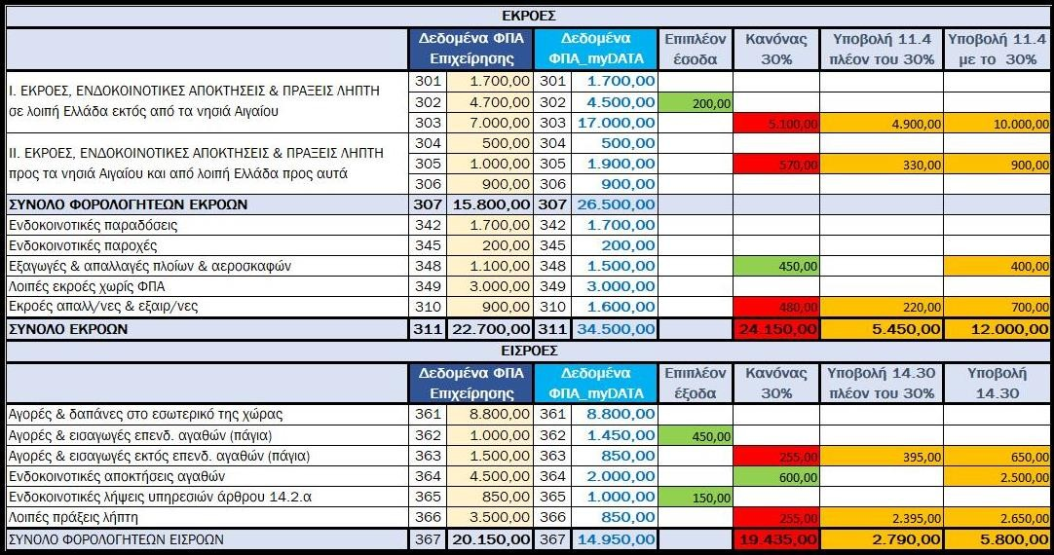
Απόφαση 1020/07-02-2024
 |  |  |  |  |  |  |  | 11.40 |  |  |  | Εκτίμηση (Οφειλής)/Απαίτησης
 |  | Επιχείρηση | myDATA | Διαφορά | % | Επιπλέον Έσοδα | Κανόνας 30% | Υποβολή πλέον του 30% | Υποβολή με 11.40 |  | Συντ. ΦΠΑ % | Επιπλέον Έσοδα | Κανόνας 30% | Υποβολή πλέον του 30% | Υποβολή με 11.40 | Σύνολο ΦΠΑ Εσόδων
Ι. ΕΚΡΟΕΣ, ΕΝΔΟΚ. ΑΠΟΚΤΗΣΕΙΣ & ΠΡΑΞΕΙΣ ΛΗΠΤΗ σε λοιπή Ελλάδα εκτός από τα νησιά Αιγαίου. | 301 | 1,700.00 | 1,700.00 | 0.00 | 0.0% | 0.00 | 0.00 | 0.00 | 0.00 | 331 | 13 | 0.00 | 0.00 | 0.00 | 0.00 | 0.00 | 221.00 | 221.00 | 0.00
 | 302 | 4,700.00 | 4,500.00 | 200.00 | 12.0% | 200.00 | 0.00 | 0.00 | 0.00 | 332 | 6 | 12.00 | 0.00 | 0.00 | 0.00 | 12.00 | 282.00 | 270.00 | 12.00
 | 303 | 7,000.00 | 17,000.00 | -10,000.00 | 588.0% | 0.00 | 5,100.00 | 4,900.00 | 10,000.00 | 333 | 24 | 0.00 | -1,224.00 | -1,176.00 | -2,400.00 | -2,400.00 | 1,680.00 | 4,080.00 | -2,400.00
ΙΙ. ΕΚΡΟΕΣ, ΕΝΔΟΚ. ΑΠΟΚΤΗΣΕΙΣ & ΠΡΑΞΕΙΣ ΛΗΠΤΗ στα νησιά Αιγαίου και από λοιπή Ελλάδα προς τα νησιά αυτά | 304 | 500.00 | 500.00 | 0.00 | 0.0% | 0.00 | 0.00 | 0.00 | 0.00 | 334 | 9 | 0.00 | 0.00 | 0.00 | 0.00 | 0.00 | 45.00 | 45.00 | 0.00
 | 305 | 1,000.00 | 1,900.00 | -900.00 | 53.0% | 0.00 | 570.00 | 330.00 | 900.00 | 335 | 4 | 0.00 | -22.80 | -13.20 | -36.00 | -36.00 | 40.00 | 76.00 | -36.00
 | 306 | 900.00 | 900.00 | 0.00 | 0.0% | 0.00 | 0.00 | 0.00 | 0.00 | 336 | 17 | 0.00 | 0.00 | 0.00 | 0.00 | 0.00 | 153.00 | 153.00 | 0.00
ΣΥΝΟΛΟ ΦΟΡΟΛ/ΤΕΩΝ ΕΚΡΟΩΝ | 307 | 15,800.00 | 26,500.00 | -10,700.00 | 629.0% | 200.00 | 5,670.00 | 5,230.00 | 10,900.00 | 337 |  | 12.00 | -1,246.80 | -1,189.20 | -2,436.00 | -2,424.00 | 2,421.00 | 4,845.00 | -2,424.00
Ενδοκοινοτικές παραδόσεις | 342 | 1,700.00 | 1,700.00 | 0.00 | 0.0% | 0.00 | 0.00 | 0.00 | 0.00 |  | 13 | 0.00 | 0.00 | 0.00 | 0.00 | 0.00
Ενδοκ/τικές παροχές υπηρεσιών άρθρ.14.2.α | 345 | 200.00 | 200.00 | 0.00 | 0.0% | 0.00 | 0.00 | 0.00 | 0.00 |  | 24 | 0.00 | 0.00 | 0.00 | 0.00 | 0.00
Εξαγωγές & απαλλαγές πλοίων & αεροσκαφών | 348 | 1,100.00 | 1,500.00 | -400.00 | 24.0% | 0.00 | 0.00 | 0.00 | 0.00 |  |  | 0.00 | 0.00 | 0.00 | 0.00 | 0.00
Λοιπές εκροές χωρίς ΦΠΑ με δικαίωμα έκπτωσης | 349 | 3,000.00 | 3,000.00 | 0.00 | 0.0% | 0.00 | 0.00 | 0.00 | 0.00 |  |  | 0.00 | 0.00 | 0.00 | 0.00 | 0.00
Εκροές απαλλ/νες & εξαιρ/νες χωρίς δικαίωμα έκπτωσης | 310 | 900.00 | 1,600.00 | -700.00 | 41.0% | 0.00 | 480.00 | 220.00 | 700.00 |  |  | 0.00 | 0.00 | 0.00 | 0.00 | 0.00
ΣΥΝΟΛΟ ΕΚΡΟΩΝ | 311 | 22,700.00 | 34,500.00 | -11,800.00 |  | 200.00 | 6,150.00 | 5,450.00 | 11,600.00 |  |  | 12.00 | -1,246.80 | -1,189.20 | -2,436.00 | -2,424.00
 |  | (11,800.00) |  |  |  | 11,800.00

 |  |  |  |  |  |  |  | 14.30 |  |  |  | Εκτίμηση (Οφειλής)/Απαίτησης
 |  | Επιχείρηση | myDATA | Διαφορά | % | Επιπλέον Έξοδα | Κανόνας 30% | Υποβολή πλέον του 30% | Υποβολή με 14.30 |  | Συντ. ΦΠΑ % | Επιπλέον Έξοδα | Κανόνας 30% | Υποβολή πλέον του 30% | Υποβολή με 14.30 | Σύνολο ΦΠΑ Εξόδων
Αγορές & δαπάνες στο εσωτερικό της χώρας | 361 | 8,800.00 | 8,800.00 | 0.00 | 0.0% | 0.00 | 0.00 | 0.00 | 0.00 | 381 | 24 | 0.00 | 0.00 | 0.00 | 0.00 | 0.00 | 2,112.00 | 2,112.00 | 0.00
Αγορές & εισαγωγές επενδ. αγαθών (πάγια) | 362 | 1,000.00 | 1,450.00 | -450.00 | 26.0% | -450.00 | 0.00 | 0.00 | 0.00 | 382 | 24 | 108.00 | 0.00 | 0.00 | 0.00 | 108.00 | 240.00 | 348.00 | 108.00
Λοιπές εισαγωγές εκτός επενδ.αγαθών (πάγια) | 363 | 1,500.00 | 850.00 | 650.00 | 38.0% | 0.00 | 255.00 | 395.00 | 650.00 | 383 | 24 | 0.00 | -61.20 | -94.80 | -156.00 | -156.00 | 360.00 | 204.00 | -156.00
Ενδοκοινοτικές αποκτήσεις αγαθών | 364 | 4,500.00 | 2,000.00 | 2,500.00 | 147.0% | 0.00 | 600.00 | 1,900.00 | 2,500.00 | 384 | 13 | 0.00 | -78.00 | -247.00 | -325.00 | -325.00 | 585.00 | 260.00 | -325.00
Ενδοκ/τικές λήψεις υπηρεσιών άρθρ.14.2.α | 365 | 850.00 | 1,000.00 | -150.00 | 9.0% | -150.00 | 0.00 | 0.00 | 0.00 | 385 | 24 | 36.00 | 0.00 | 0.00 | 0.00 | 36.00 | 204.00 | 240.00 | 36.00
Λοιπές πράξεις λήπτη | 366 | 3,500.00 | 850.00 | 2,650.00 | 156.0% | 0.00 | 255.00 | 2,395.00 | 2,650.00 | 386 | 24 | 0.00 | -61.20 | -574.80 | -636.00 | -636.00 | 840.00 | 204.00 | -636.00
ΣΥΝΟΛΟ ΦΟΡΟΛ/ΤΕΩΝ ΕΙΣΡΟΩΝ | 367 | 20,150.00 | 14,950.00 | 5,200.00 |  | -600.00 | 1,110.00 | 4,690.00 | 5,800.00 | 387 |  | 144.00 | -200.40 | -916.60 | -1,117.00 | -973.00 | 4,341.00 | 3,368.00 | -973.00
 |  | 5,200.00 |  |  |  | 5,200.00 |  |  |  |  |  |  |  |  |  | (3,397.00)

